記入例
※番号 |  |  |  |  |  |  | 公益社団法人日本青年会議所

 | 2023年度選考
 | JCI JAPAN TOYP エントリーシート

 |  |  |  |  |  |  |  | 承諾書
 |  | ■肖像の使用に係る承諾
 |  |  | 私に係る肖像について、以下の利用方法のとおり使用することを承諾します。
 |  |  |  | ☑ | ホームページにおける掲載
 |  |  |  | ☑ | SNSにおける利用
 |  |  |  | ☑ | 印刷物への利用

 |  | ■著作物利用等に関する承諾
 |  |  | 本エントリーシートは個人情報を除き、以下の利用方法のとおり使用することを承諾します。
 |  |  |  | ☑ | ホームページにおける掲載
 |  |  |  | ☑ | SNSにおける利用
 |  |  |  | ☑ | 印刷物への利用
 |  |  |  | ☑ | 添付する活動内容写真について、上記「肖像の使用に係る承諾」を得ている。

 |  | ■暴力団等反社会勢力ではないこと等に関する承諾
 |  |  | 私は、現在又は将来にわたって、次の各号の反社会勢力のいずれにも該当しません。
 |  |  |  | ☑ | 暴力団、暴力団員、暴力団準構成員 |  |  |  |  |  |  |  |  |  |  |  |  |  |  | 写真貼付欄
 |  |  |  | ☑ | 暴力団関係企業
 |  |  |  | ☑ | 総会屋等、社会運動等標ぼうゴロ
 |  |  |  | ☑ | 暴力団員でなくなってから5年を経過していない者
 |  |  |  | ☑ | その他前各号に準ずる者 |  |  |  |  |  |  |  |  |  |  |  |  |  |  | 貼り付けられない場合は一緒に添付ファイル として送って下さい。 ※写真はJPEG形式でお願いします。

 | → 空欄に入力ください。
 | 性別 （男性・女性・その他） |  |  |  |  | 男 |  |  | 入力日 |  | 2023 |  | 年 | 1 | 月 | 1 | 日

 | ふ り が な |  |  |  |  | にっぽん たろう |  |  |  |  |  |  |  |  | 生年月日 |  |  | 1986年 11 月 25 日
 | 氏名 |  |  |  |  | 日本 太郎

 | 携帯番号 |  |  |  |  | 090－1234－5678 |  |  |  |  |  | Ｅメールアドレス |  |  |  | jci.japan.toyp@gmail.com
 | 所属企業・団体名 |  |  |  |  | 株式会社TOYP |  |  |  |  |  |  |  | 所属企業・団体役職 |  |  |  | 代表取締役
 | 所属企業・団体住所 |  |  |  |  | 〒102－0093 |  |  |  |  |  |  |  |  | 所属団体・企業連絡先 |  |  |  | 03－3234－5601
 |  |  |  |  |  | 東京都千代田区平河町2-14-3 日本青年会議所会館4階
 | 推薦団体・青年会議所名 |  |  |  |  | 一般社団法人豊田青年会議所 |  |  |  |  |  |  |  | 推薦者名 |  |  | 豊田 太郎

 | 推薦者連絡先 |  |  |  |  | 090－1234－5678 |  |  |  |  |  | 推薦者Eメールアドレス |  |  |  | jci.japan.toyp@gmail.com
 | 推薦理由 （200文字以内） |  |  |  |  | 日本太郎氏は全国各地の20歳～40歳の地域に好循環を与え、社会を変える力を持った傑出した若き人財を世に送り出しており、これからの未来を築ける人財だと考え推薦いたしました。

 | 活動カテゴリー （該当項目を■に差し替え） |  |  |  |  | ☑ビジネス、経済、起業 □学術 □文化 □倫理、環境 □青少年育成、世界平和、人権 □ボランティア □科学技術 □自己啓発 □政治、法律 □医療革新 □その他（ ）

 | 活動エリア及び活動内容 （200文字以内） |  |  |  |  | 日本全国において、各地眠っている若き人財を発掘し、TOYP事業を通してその人財の事業をさらにブラッシュアップさせ世に送り出しています。

 |  |  |  |  |  |  |  |  |  |  |  |  |  |  |  |  |  |  |  |  | 67
 | 質問① （200文字以内） |  |  |  |  | Q1．この活動を通してどのような未来を実現したいと思っていますか（ビジョン）
 |  |  |  |  |  | 先進国の中でも一番低い若者の起業率が、この事業で取り上げられる若を発信していくことで高まっていってほしいと考えています。

 |  |  |  |  |  |  |  |  |  |  |  |  |  |  |  |  |  |  |  |  | 60
 | 質問② （200文字以内） |  |  |  |  | Q2． 未来を実現するために今行っている具体的な活動をお答えください（アクション）
 |  |  |  |  |  | 日本全国から人財を発掘するだけでなく、どうしたら発掘した人財がより発信できるのか、そしてさらに地域で活躍できるように全国各地の青年会議所と連携を推進しています。

 |  |  |  |  |  |  |  |  |  |  |  |  |  |  |  |  |  |  |  |  | 80
 | 質問③ （200文字以内） |  |  |  |  | Q3．あなたの行っている活動は社会にどのような影響を与えていますか（インパクト）
 |  |  |  |  |  | TOYP事業を通じて発信した若者たちがさらに活躍することにより、次世代の起業精神を育て、日本を支える人財をより多く作り出すことになります。

 |  |  |  |  |  |  |  |  |  |  |  |  |  |  |  |  |  |  |  |  | 69
 | 質問④ |  |  |  |  | Q4．あなたの活動を公開しているSNSやHPがありましたら教えてください。
 |  |  |  |  |  | Facebook Instagram

 | 経歴 自己PR （200文字以内） ※自由に記載してください |  |  |  |  | ①関東イノーべーション大会でグランプリを獲得しました。 ②学生時代に一度企業したことがあります。 ③趣味は野球です。

 |  |  |  |  |  |  |  |  |  |  |  |  |  |  |  |  |  |  |  |  | 58
 | 活動内容写真 最大4枚まで貼り付け可 |  |  |  |  | 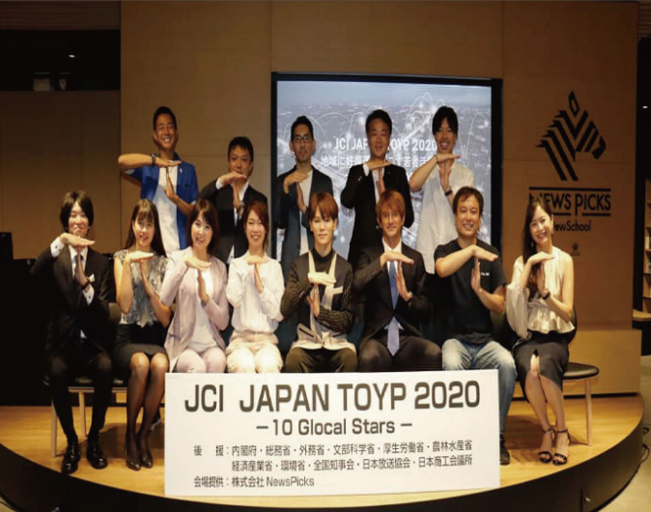 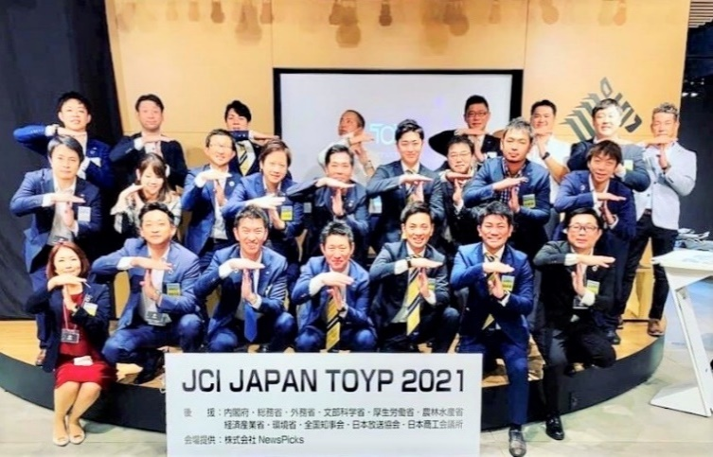

 | TOYPをどこで知りました？ （該当項目を■に差し替え） |  |  |  |  |  |  | □青年会議所会員からの推薦 （ 青年会議所） ☑HP □Facebook □Instagram □Twitter □LINE □各種メディア（ ）□ 過去にエントリ－したことがある □NewsPicksの番組を見て □その他（ ）

 | エントリーシートは、2023年度TOYP委員会 副委員長 深見 優輔 迄 お送りください。
 | 電話 090-5855-4138 |  |  |  |  |  |  | E - mail |  | jci.japan.toyp@gmail.com

